Sheet1
病理科定制实验室台面 规格参数
序号 | 名称 | 参考图片 | 规格参数 | 数量 | 确认签字 | 备注
1 | 切片室 | 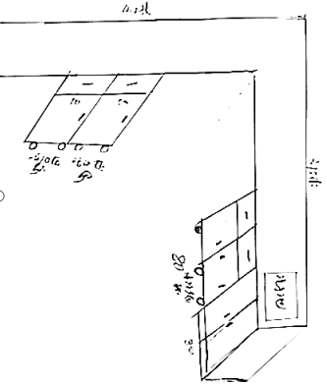 | 3.74*3.41*80宽*80高 柜体采用1.0厚镀锌板 台面1.27理化板台面 台面悬空节构，方管用1.2厚40x40镀锌管三角架支撑 加边2.5厚 4.2米下面柜子做两个活动柜子50宽 ， 水池柜边上的柜子做活动柜80宽度 ，洗手池55*44*31台下盘节构。三个出水口水龙头 | 1个 |  |  |  | 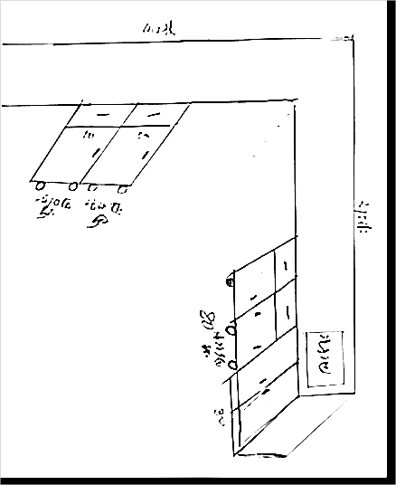
2 | 技术室 | 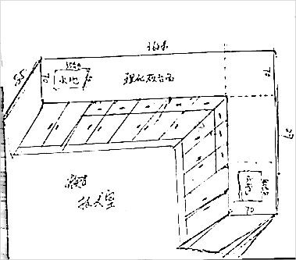 | 3.71*70宽85高2.0*70宽*85高 采用1.0厚镀锌板 1.27理化板台面 加边2.5厚 洗手池55*44*31台下盘节构。三个出水口水龙头 | 1个 |  |  | 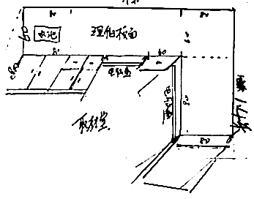
3 | 取材室 | 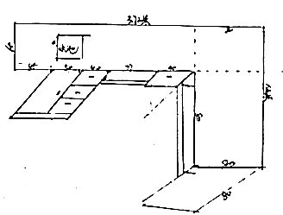 | 3.72*60宽*80高 80*80宽*80高 柜体采用1.0厚镀锌板 台面1.27理化板台面加边2.5厚 洗手池45*35左右台下盘节构。三个出水口水龙头 台面做悬空 方管用1.2厚40x40镀锌管 ，悬空台面下面做电脑抽屉 健盘 | 1个
实芯双面理化板参数 台面：采用国内12.7mm厚优质实芯（双面）理化板台面，台面边缘用同质材料板双层加厚至25.4mm，由专业生产厂家用CNC机械加工而成。为了确保使用者的健康安全，产品需通过国家建筑材料测试中心或国家化学建筑材料测试中心、国家化学建材质量监督检验中心及SGS等知名检测机构检测，各项性能满足或优于如下要求： A、通过硫酸（98%）、硝酸（65%）、氢氧化钠（40%）三氯甲烷、苯酚饱和液、对甲酚、丙酮、松节油、碘伏等不少于78项酸、碱及其它化学试剂的检验结果为无明显变化。 B、通过国家化学建筑材料测试中心检测：重金属铅、镉、钡、砷等未检出，均低于检出限量值（≤20mg/kg）， 符合GB18585-2001或GB18586-2001等国家标准。 C、通过国家化学建筑材料测试中心或SGS等权威机构参照最新标准（GB/T18580-2017）检测，检测结果为：甲醛释放量≤0.024mg/M3，满足E1级≤0.124mg/M3技术限量要求。 D、通过国家化学建筑材料测试中心等机构检测依据GB/T17657-2013等标准及方法检验进行不少于17项物理性能检测，检测结果为：表面耐干热性能、表面耐湿热性能、表面耐香烟灼烧性能、耐沸水性能等均为5级无变化；吸水性≤0.1%；表面耐磨性能检验结果不低于568r；耐高温性：表面无裂痕；弯曲强度≥120MPa，（参照ASTM D790-17标准检验方法)、抗冲击性能：横压直径6.0MM表面无破损、耐光色牢度≥4级；耐刮划性：4N试件表面无大于90%的连续划痕，表面装饰花纹无破坏现象、表面耐龟裂性：5级，用6倍放大镜观察表面无裂纹、尺寸稳定性横向、纵向均不大于0.4%、密度达到1.4g/cm3以上. E、用ATLAS氙灯老化试验机根据GB/T16422.2-2014标准在满足两种条件的情况下进行580小时以上氙灯耐候测试，结果为5级，无明显变化。 F、按照GB/T2408-2008 进行检测，水平燃烧的检测结果符合HB级，垂直燃烧的检测结果符合V-0级。以GB8624-2012《建筑材料及制品燃烧性能分级》作为检测和判定依据进行检测，结果达B1级。 G、具有不少于200项以上高关注度物质（SVHC）检验报告； H、依据HJ571-2010（环境标志产品技术要求 人造板及其制品）检测，总挥发性有机化合物TVOC（72h）释放量为未检出（≤0.01mg/m2*h）。 I、依据GB6566-2010方法进行放射性测试，内、外照射检测值均≤0.1。 J、依据GB/T24128-2018方法检测防霉性能：霉菌生长情况为0级，主要菌种（黑曲霉ATCC 6275、球毛壳霉ATCC 6205、宛氏拟青霉CGMCC3.4253、绳状青霉CGMCC3.3875、长枝木霉CGMCC3.4291). 依据ISO 22196:2011方法检测抗菌性能：大肠杆菌ATCC 8739、肺炎克雷伯氏菌ATCC 4352、肠沙门氏菌肠亚ATCC14028、甲型溶血性链球菌32213等不少于9种的菌种检测结果抗菌率>99.9%

